Chart1
 | Attachment
New
New
New
New
New
New
New
New
New
New
New
New
New

Sheet1
BUG REPORT WEBSITE SWAG LAB
Bug ID | Title | Module | Environment | Preconditions | Step | Expected Result | Actual Result | Severity | Priority | Status | Attachment
BUG01 | Thông báo lỗi ở trang Login không được đẹp mắt | Login | Google Chrome, Microsoft Edge, Iphone Xsmax, Samsung S20 | User đang ở trang Login | 1. Mở trang Login 2. Điền sai Username hoặc Password 3. Click "Login" 4. Quan sát giao diện khi thông báo lỗi | Thông báo lỗi hiển thị đúng vị trí, rõ ràng, không bị chồng chữ hoặc lệch giao diện. Layout của trang vẫn hiển thị ổn định khi xuất hiện error message | Thông báo lỗi hiển thị không đẹp, bị lệch | Minor | Medium | New | 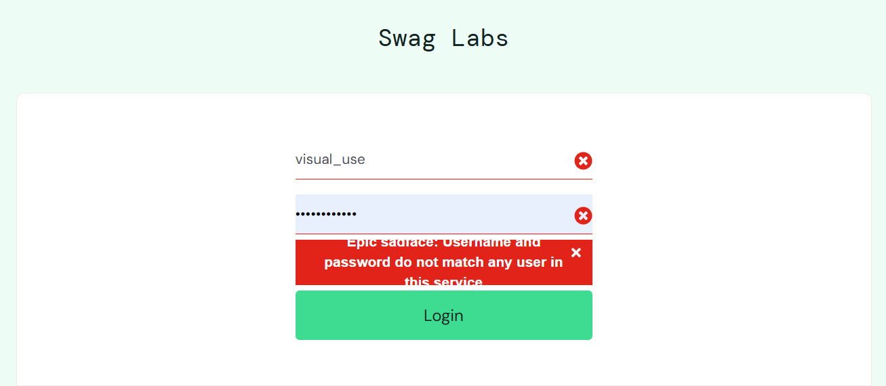
BUG02 | Hình ảnh sản phẩm tại trang Products hiển thị sai | Products | Google Chrome, Microsoft Edge, Iphone Xsmax, Samsung S21 | User đã đăng nhập thành công và đang ở trang Products | 1. Đăng nhập vào hệ thống 2. Mở trang Products 3. Click vào các sản phẩm hoặc sửa dụng chức năng sorting 4. Quan sát hình ảnh mô tả của các sản phẩm | Tất cả hình ảnh hiển thị đầy đủ không bị lỗi | Sản phẩm hiển thị ở vị trí đầu tiên luôn là một hình ảnh dù có sử dụng chức năng sorting | Minor | High | New
BUG03 | Tên sản phẩm tại trang Products hiển thị không đúng định dạng | Products | Google Chrome, Microsoft Edge, Iphone Xsmax, Samsung S22 | User đã đăng nhập thành công và đang ở trang Products | 1. Đăng nhập vào hệ thống 2. Mở trang Products 3. Quan sát tên của các sản phẩm | Tên sản phẩm được hiển thị đầy đủ, đúng chính tả và không bị trùng lặp hoặc cắt nội dung | Tên sản phẩm "Test.allTheThings() T-Shirt (Red)" hiển thị không đúng định dạng | Minor | High | New | 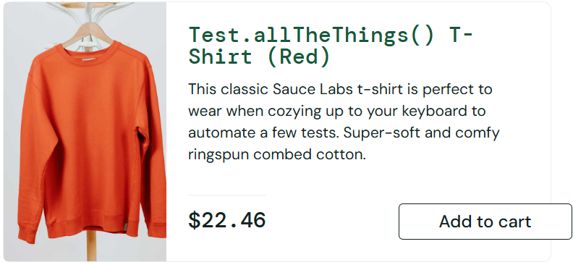
BUG04 | Giá sản phẩm không nhất quán giữa các trang, thay đổi tự động | Products | Google Chrome, Microsoft Edge, Iphone Xsmax, Samsung S23 | User đã đăng nhập thành công và đang ở trang Products | 1. Đăng nhập vào hệ thống 2. Truy cập trang Products 3. Ghi nhận giá của một sản phẩm 4. Refresh trang hoặc sử dụng chức năng sắp xếp sản phẩm 5. Điều hướng tới Product Detail rồi quay lại Products 6. Quan sát giá sản phẩm | Giá sản phẩm được hiển thị đầy đủ, đúng định dạng tiền tệ, đúng với dữ liệu sản phẩm và không bị thiếu hoặc sai giá trị. Giá sản phẩm phải hiển thị nhất quán giữa các trang và không thay đổi sau khi refresh hoặc sắp xếp. | Giá sản phẩm không nhất quán giữa các trang và thay đổi sau khi làm mới hoặc sắp xếp. | Critical | High | New | 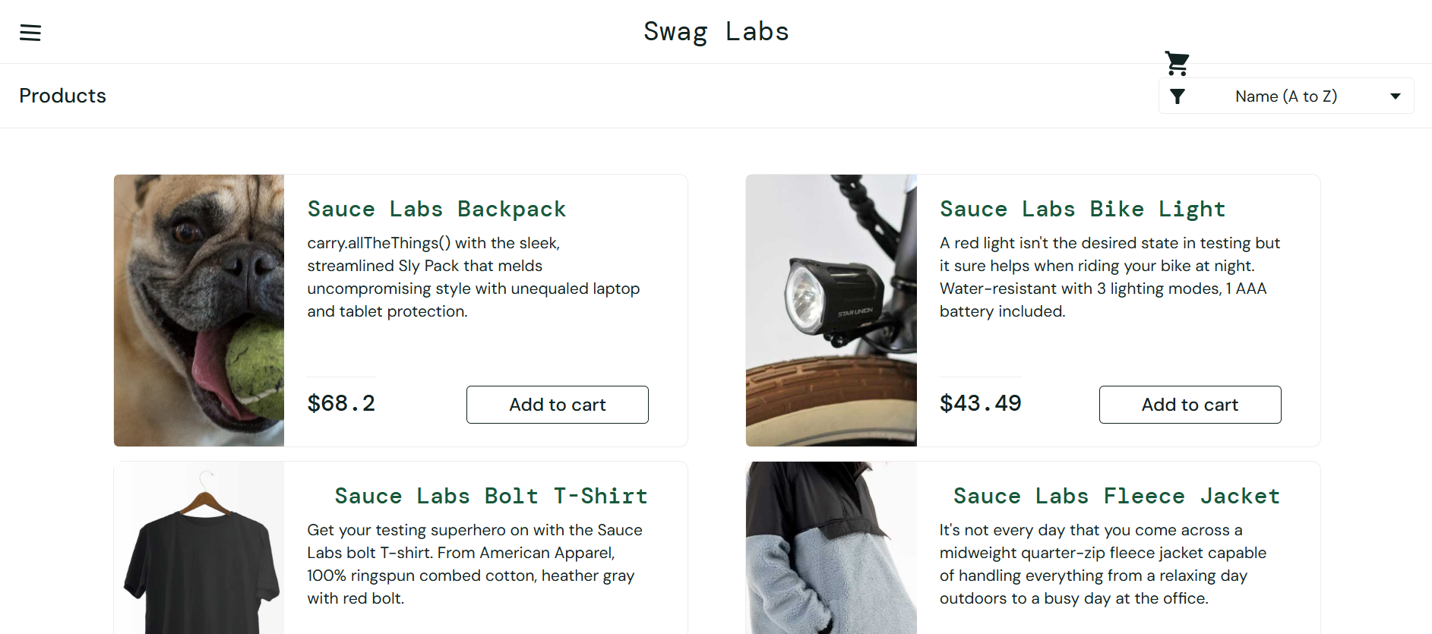 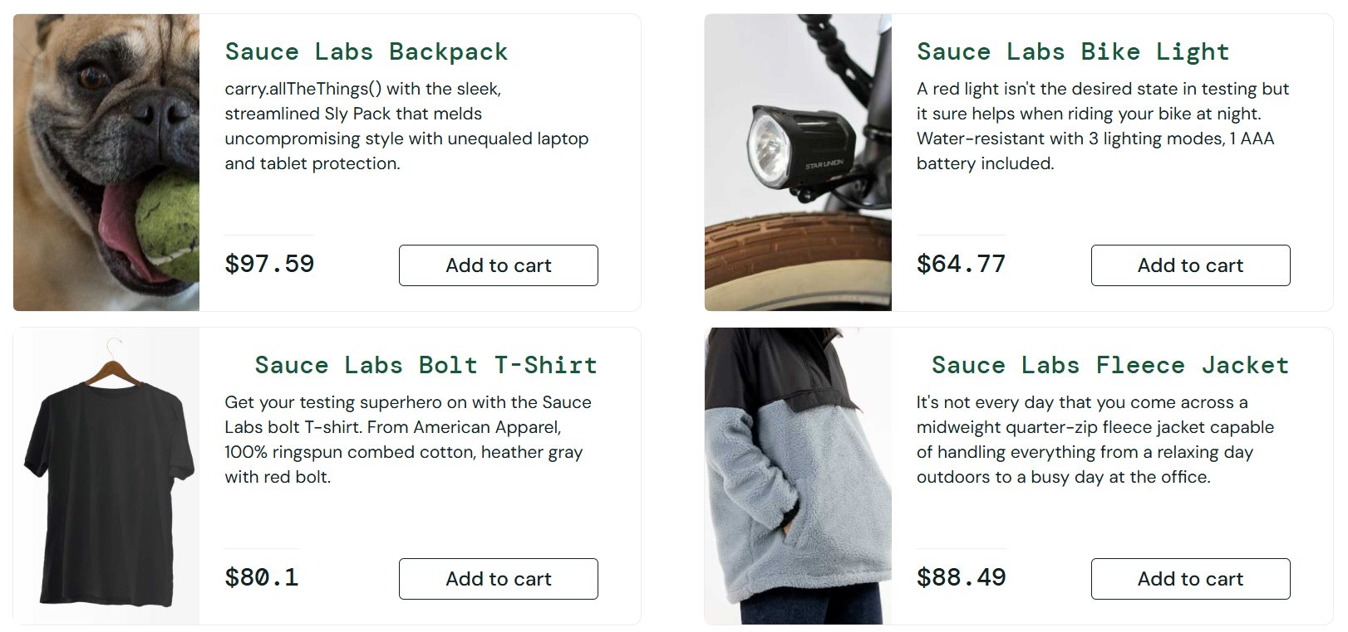
BUG05 | Giá sản phẩm được sắp xếp không chính xác và thay đổi sau khi sử dụng chức năng sắp xếp từ thấp đến cao. | Products | Google Chrome, Microsoft Edge, Iphone Xsmax, Samsung S24 | User đã đăng nhập thành công và đang ở trang Products | 1. Đăng nhập vào hệ thống 2. Truy cập trang Products 3. Chọn chức năng sorting theo giá (Low to High) 4. Quan sát thứ tự giá sản phẩm sau khi sorting 5. Refresh trang hoặc thực hiện sorting nhiều lần 6. Quan sát lại giá sản phẩm | Danh sách sản phẩm được sắp xếp chính xác theo giá từ thấp đến cao | Giá sản phẩm được sắp xếp sai thứ tự và tự động thay đổi sau khi thực hiện sorting | Major | High | New | 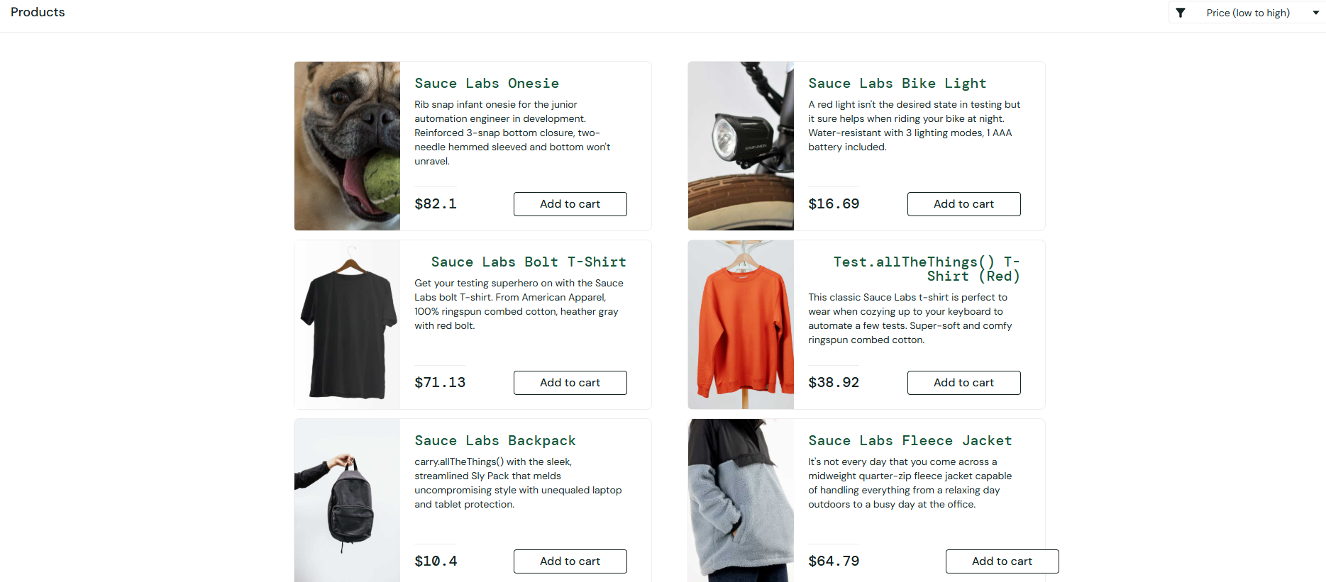
BUG06 | Giá sản phẩm được sắp xếp không chính xác và thay đổi sau khi sử dụng chức năng sắp xếp từ cao đến thấp. | Products | Google Chrome, Microsoft Edge, Iphone Xsmax, Samsung S25 | User đã đăng nhập thành công và đang ở trang Products | 1. Đăng nhập vào hệ thống 2. Truy cập trang Products 3. Chọn chức năng sorting theo giá (High to Low) 4. Quan sát thứ tự giá sản phẩm sau khi sorting 5. Refresh trang hoặc thực hiện sorting nhiều lần 6. Quan sát lại giá sản phẩm | Danh sách sản phẩm được sắp xếp chính xác theo giá từ cao đến thấp | Giá sản phẩm được sắp xếp sai thứ tự và tự động thay đổi sau khi thực hiện sorting | Major | High | New | 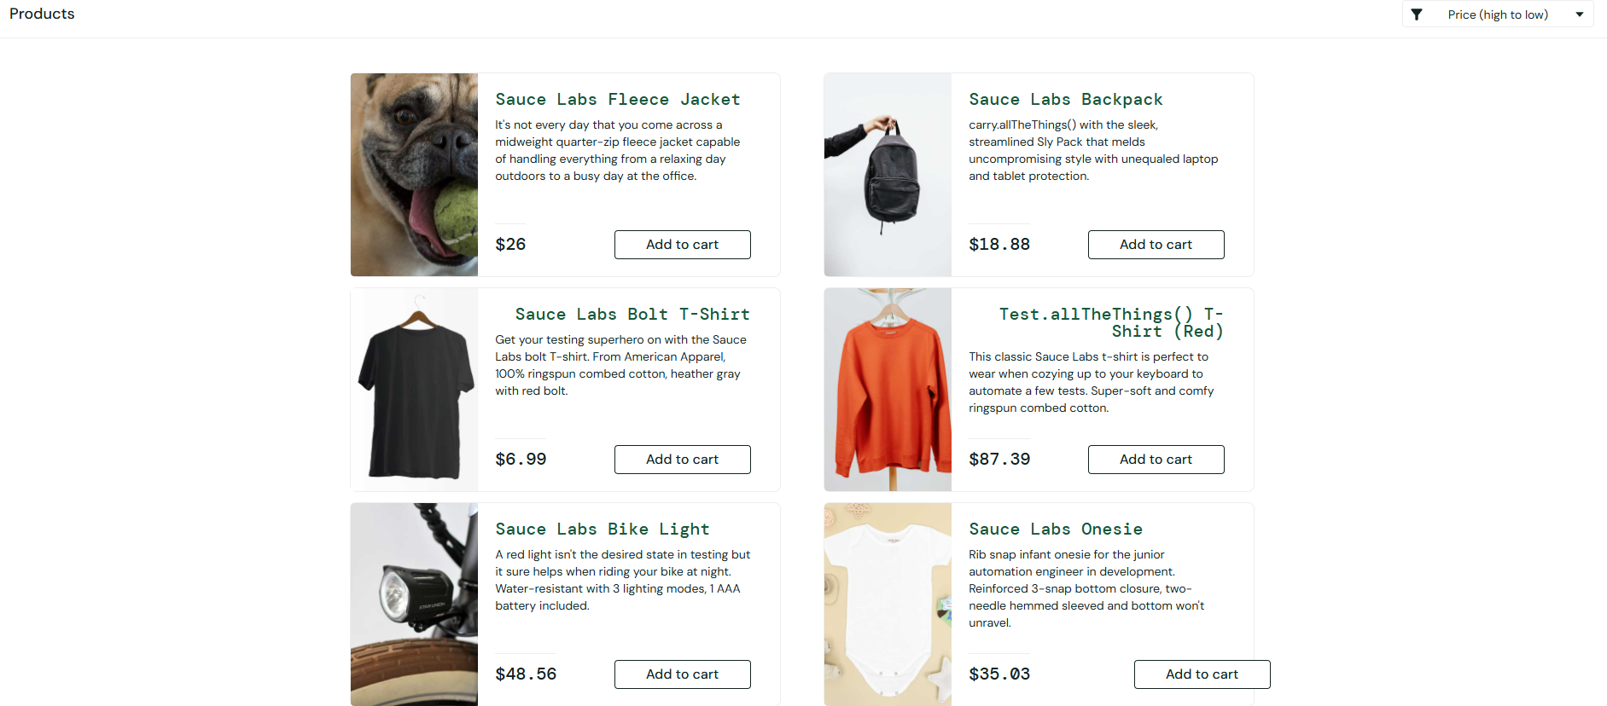
BUG07 | Mô tả của sản phẩm "Sauce Labs Backpack" hiển thị không đúng định dạng | Products | Google Chrome, Microsoft Edge, Iphone Xsmax, Samsung S26 | User đã đăng nhập thành công và đang ở trang Products | 1. Đăng nhập vào hệ thống 2. Truy cập trang Products 3. Quan sát phần mô tả của các sản phẩm hiển thị trên màn hình | Mô tả sản phẩm được hiển thị đầy đủ, đúng nội dung, không bị cắt chữ, chồng chữ hoặc hiển thị sai định dạng | Mô tả của sản phẩm "Sauce Labs Backpack" hiển thị không đúng định dạng | Minor | Medium | New | 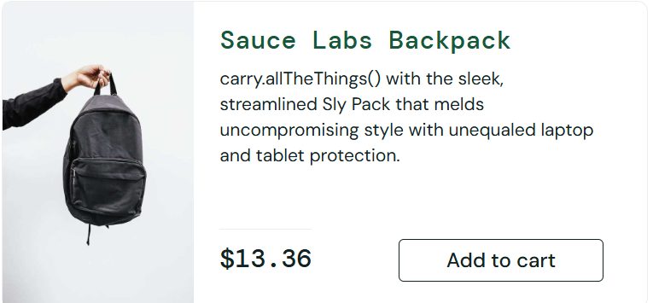
BUG08 | Chức năng Reset App State cập nhật trạng thái sản phẩm lỗi | Products | Google Chrome, Microsoft Edge, Iphone Xsmax, Samsung S27 | User đã đăng nhập thành công và đã thêm ít nhất 1 sản phẩm vào giỏ hàng | 1. Đăng nhập vào hệ thống 2. Thêm một hoặc nhiều sản phẩm vào giỏ hàng 4. Click menu sidebar 5. Chọn "Reset App State" 6. Quan sát trang Products đã trở về trạng thái ban đầu chưa | Hệ thống khôi phục về trạng thái ban đầu | Cart badge được reset nhưng button sản phẩm vẫn hiển thị "Remove" thay vì chuyển về "Add to cart" | Major | Medium | New | 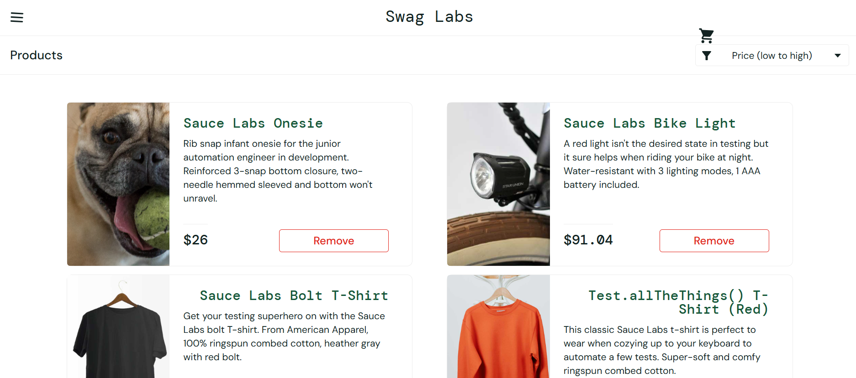
BUG09 | Buttom "Add to cart" bị căn chỉnh lệch | Products | Google Chrome, Microsoft Edge, Iphone Xsmax, Samsung S28 | Đăng nhập thành công vào trang Products | 1. Đăng nhập vào hệ thống 2. Truy cập trang Products 3. Quan sát giao diện hiển thị của các sản phẩm 4. Kiểm tra hình ảnh, tên sản phẩm, giá, mô tả và button "Add to cart" 5. Kiểm tra layout và căn chỉnh của các product card | Layout trang được căn chỉnh đều, không bị lệch hoặc vỡ giao diện | Buttom "Add to cart" bị căn chỉnh lệch | Trivial | Low | New | 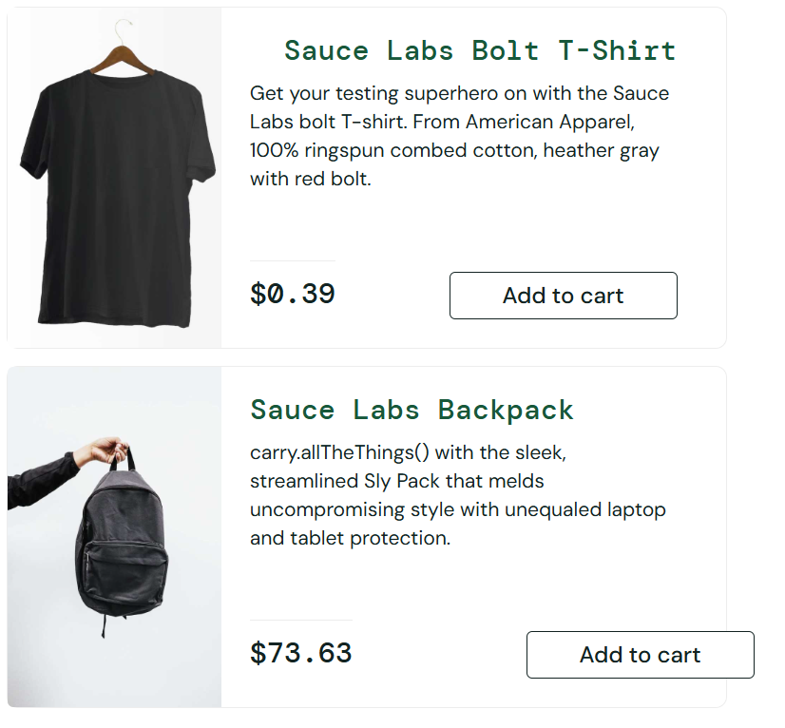
BUG10 | Menu icon, cart icon hiển thị bị lệch | Products | Google Chrome, Microsoft Edge, Iphone Xsmax, Samsung S29 | Đăng nhập thành công vào trang Products | 1. Đăng nhập vào hệ thống 2. Truy cập trang Products 3. Quan sát các icon hiển thị trên giao diện như menu icon, cart icon và sorting icon 4. Kiểm tra vị trí, kích thước và căn chỉnh của các icon | Các icon được hiển thị đầy đủ, đúng vị trí, kích thước đồng nhất, không bị mờ, vỡ hoặc lệch giao diện | Menu icon, cart icon hiển thị bị lệch | Trivial | Low | New
BUG11 | Giao diện Responsive không được cân đối | Products | Google Chrome, Microsoft Edge, Iphone Xsmax, Samsung S30 | Đăng nhập thành công vào trang Products | 1. Đăng nhập vào hệ thống 2. Truy cập trang Products 3. Thay đổi kích thước cửa sổ trình duyệt 4. Quan sát giao diện product card, hình ảnh, mô tả và button | Giao diện sản phẩm hiển thị cân đối sau khi resize trình duyệt, không bị vỡ layout, lệch button hoặc hiển thị mất cân đối | Product image, description và button hiển thị mất cân đối sau khi thu nhỏ cửa sổ trình duyệt | Trivial | Low | New | 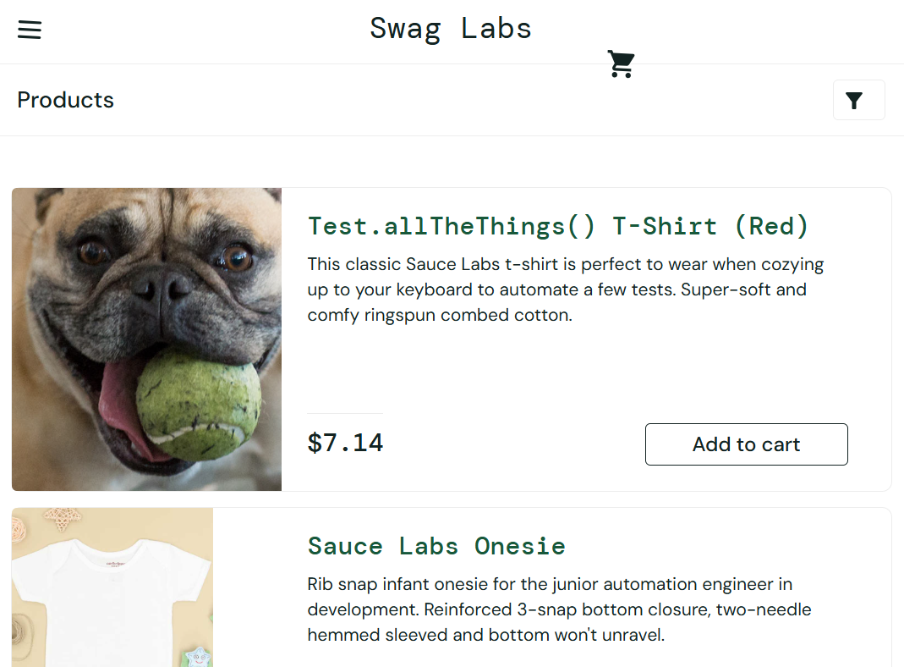
BUG12 | Giá sản phẩm giữa hai trang Products và Your Cart có sự khác nhau | Products | Google Chrome, Microsoft Edge, Iphone Xsmax, Samsung S31 | Đăng nhập thành công và đã thêm ít nhất 1 sản phẩm vào giỏ hàng | 1. Đăng nhập vào hệ thống 2. Thêm một sản phẩm vào giỏ hàng từ trang Products hoặc Product Detail 3. Quan sát thông tin sản phẩm giữa 2 trang | Sản phẩm được hiển thị giữa hai trang với thông tin trùng khớp từ tên sản phẩm, giá, mô tả | Giá sản phẩm giữa hai trang có sự khác nhau, giá ở giỏ hàng cố định còn giá ở Products luôn thay đổi | Critical | High | New | 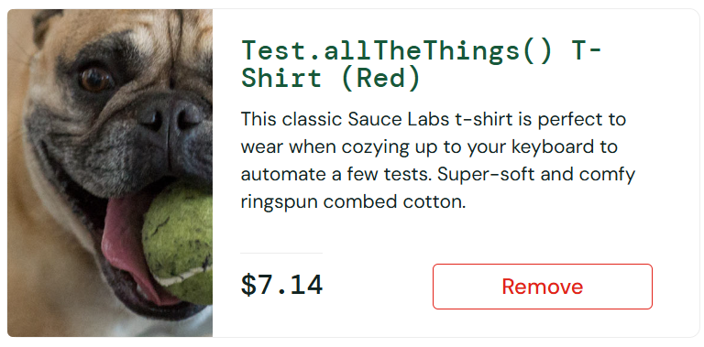
BUG13 | User vẫn có thể truy cập trang Checkout dù giỏ hàng trống | Checkout | Google Chrome, Microsoft Edge, Iphone Xsmax, Samsung S32 | User đã đăng nhập thành công và giỏ hàng không có sản phẩm | 1. Đăng nhập vào hệ thống 2. Truy cập trang Your Cart 3. Click button "Checkout" 4. Quan sát kết quả điều hướng | Hệ thống không cho phép user truy cập trang Checkout khi giỏ hàng trống và hiển thị thông báo phù hợp hoặc giữ user ở trang Cart | User vẫn có thể truy cập trang Checkout dù giỏ hàng trống | Major | High | New | 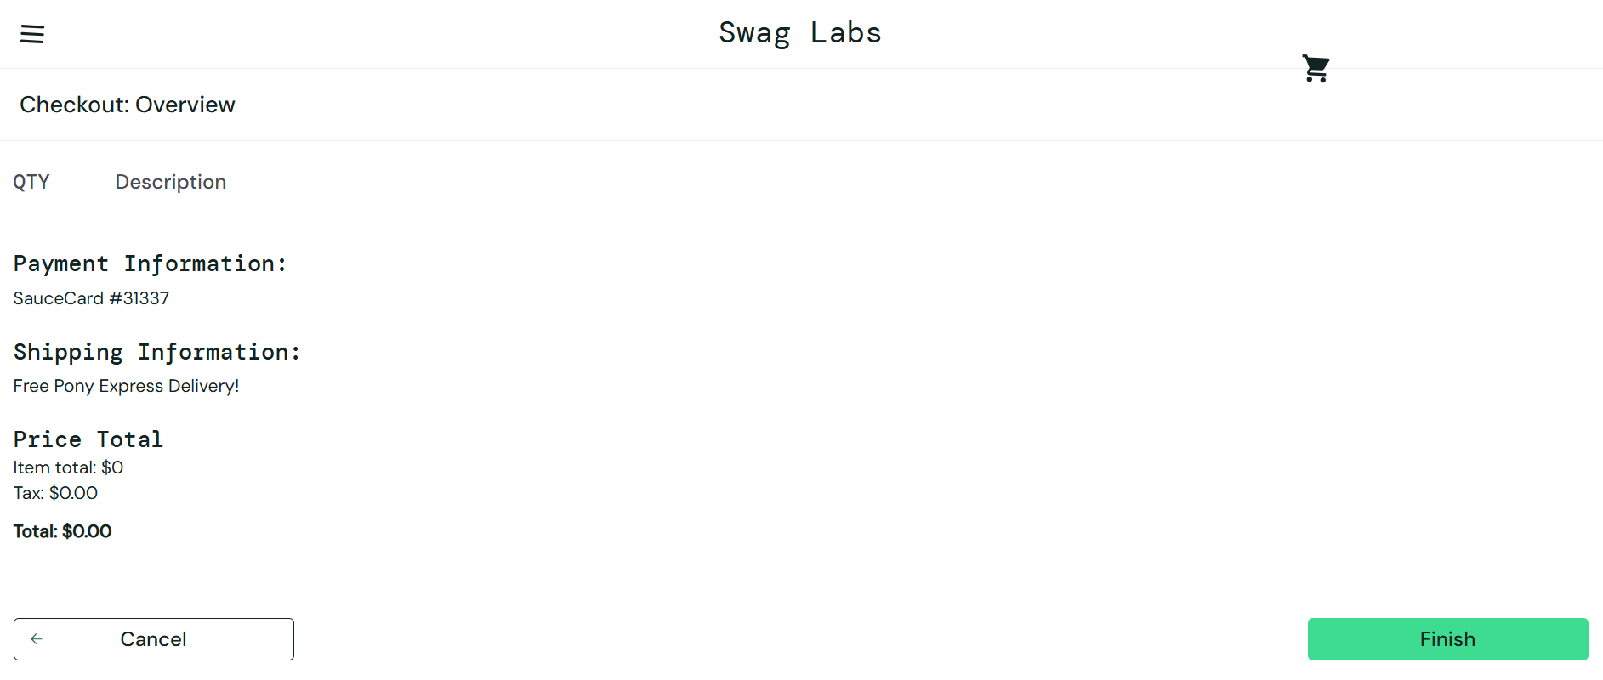
BUG14 | Khi nhập ký tự đặc biệt hệ thống vẫn cho phép Checkout | Checkout | Google Chrome, Microsoft Edge, Iphone Xsmax, Samsung S33 | User đã đăng nhập thành công, có ít nhất 1 sản phẩm trong giỏ hàng và đang ở trang Checkout: Your Information | 1. Đăng nhập vào hệ thống 2. Thêm sản phẩm vào giỏ hàng và truy cập trang Checkout: Your Information 3. Nhập các ký tự đặc biệt vào các trường 4. Click button "Continue" 5. Quan sát kết quả hiển thị | Hệ thống không cho phép tiếp tục checkout và hiển thị thông báo lỗi | Hệ thống cho phép tiếp tục checkout | Major | High | New | 